Лист 1
Прайс-лист
МИР ПРЯЖИ

В валюте: руб. (курс 1).
Цены указаны на 07.08.2020

№ | Номенклатура/ Характеристика номенклатуры | Описание | Изображение | Артикул | Цена | Ед. | Остаток | Ссылка на сайт
 | Аппликации 601ABC Бантики | Аппликации на клею | 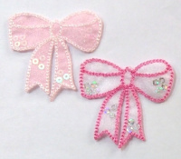 | 601ABC | 116.00 |  |  | Изображение
 | Аппликации 601ABC Бантики |  |  |  | 116.00 | упак | 2 | Изображение
 | Аппликации на клею 568ABCD, 10 шт./упак. | Аппликации на клею | 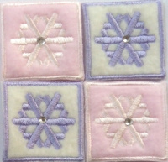 | 568ABCD | 104.00 |  |  | Изображение
 | Аппликации на клею 568ABCD, 10 шт./упак. |  |  |  | 104.00 | упак | 2.9 | Изображение
 | Аппликации на клею 570ABCD, 10 шт./упак. | Аппликации на клею |  | 570ABCD | 87.00 |  |  | Изображение
 | Аппликации на клею 570ABCD, 10 шт./упак. |  |  |  | 87.00 | упак | 1.7 | Изображение
 | Аппликация бабочка со стразами | Аппликация бабочка со стразами | 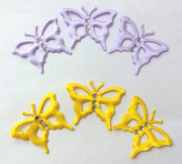 | 56/А/3S | 62.50 |  |  | Изображение
 | Аппликация бабочка со стразами |  |  |  | 62.50 | упак | 8.9 | Изображение
 | Аппликация мотылек со стразами | Аппликация мотылек со стразами | 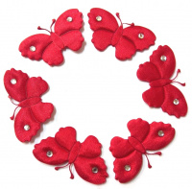 | 57/А/2S | 50.00 |  |  | Изображение
 | Аппликация мотылек со стразами (горчичный) |  | 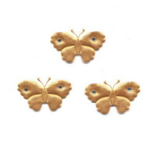 |  | 50.00 | упак | 5 | Изображение
 | Аппликация мотылек со стразами (серый) |  | 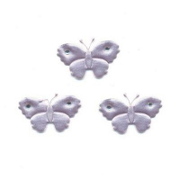 |  | 50.00 | упак | 2.7 | Изображение
 | Бантик, уп.10 шт. | Бантик, уп.10 шт. |  | 112 | 30.00 |  |  | Изображение
 | Бантик, уп.10 шт. |  |  |  | 30.00 | упак | 10 | Изображение
 | Бубенчик 6 мм., цвет: ассорти, 5шт/упак | Бубенчик 6 мм., цвет: ассорти, 5шт/упак |  | ВА-00015763 | 20.00 |  |  | Изображение
 | Бубенчик 6 мм., цвет: ассорти, 5шт/упак |  |  |  | 20.00 | упак | 21.75 | Изображение
 | Бубенчик 8 мм., цвет:серебро, уп/5шт. | Бубенчик 8 мм., цвет:серебро, уп/5шт. | 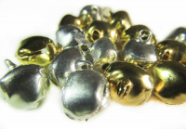 | ВА-00015766 | 24.00 |  |  | Изображение
 | Бубенчик 8 мм., цвет:серебро, уп/5шт. |  |  |  | 24.00 | упак | 0.25 | Изображение
 | Колокольчик 11 мм (св.золото), уп.20 шт. | Колокольчик 11 мм (св.золото), уп.20 шт. | 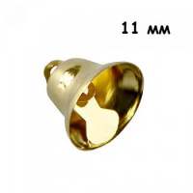 | ВА-00015787 | 32.00 |  |  | Изображение
 | Колокольчик 11 мм (св.золото), уп.20 шт. |  |  |  | 32.00 | упак | 4 | Изображение
 | Колокольчик 11 мм (серебро), уп.20 шт. | Колокольчик 11 мм (серебро), уп.20 шт. | 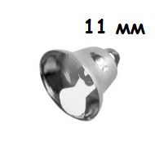 | ВА-00015788 | 32.00 |  |  | Изображение
 | Колокольчик 11 мм (серебро), уп.20 шт. |  |  |  | 32.00 | упак | 19 | Изображение
 | Колокольчик 14 мм (золото), уп.5 шт. | Колокольчик 14 мм (золото), уп.5 шт. | 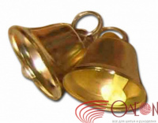 | ВА-00015791 | 9.50 |  |  | Изображение
 | Колокольчик 14 мм (золото), уп.5 шт. |  |  |  | 9.50 | упак | 29 | Изображение
 | Колокольчик 14 мм (серебро), уп.20 шт. | Колокольчик 14 мм (серебро), уп.20 шт. | 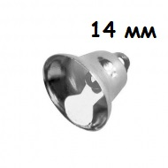 | ВА-00015792 | 38.00 |  |  | Изображение
 | Колокольчик 14 мм (серебро), уп.20 шт. |  |  |  | 38.00 | упак | 11 | Изображение
 | Колокольчик 22 мм (золото), уп.5 шт. | Колокольчик 22 мм (золото), уп.5 шт. |  | ВА-00015796 | 14.00 |  |  | Изображение
 | Колокольчик 22 мм (золото), уп.5 шт. |  |  |  | 14.00 | упак | 265 | Изображение
 | Колокольчик 22 мм (серебро), уп.20 шт. | Колокольчик 22 мм (серебро), уп.20 шт. | 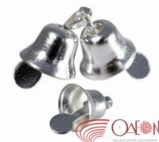 | ВА-00015798 | 56.00 |  |  | Изображение
 | Колокольчик 22 мм (серебро), уп.20 шт. |  |  |  | 56.00 | упак | 1 | Изображение
 | Колокольчик 22 мм (серебро), уп.5 шт. | Колокольчик 22 мм (серебро), уп.5 шт. |  | ВА-00015798 | 14.00 |  |  | Изображение
 | Колокольчик 22 мм (серебро), уп.5 шт. |  |  |  | 14.00 | упак | 53 | Изображение
 | Колокольчик 26 мм (св.золото), уп.10 шт. | Колокольчик 26 мм (св.золото), уп.10 шт. |  | ДЦ-00007455 | 36.00 |  |  | Изображение
 | Колокольчик 26 мм (св.золото), уп.10 шт. |  |  |  | 36.00 | упак | 16 | Изображение
 | Колокольчик 26 мм (серебро), уп.10 шт. | Колокольчик 26 мм (серебро), уп.10 шт. |  | ВА-00015800 | 36.00 |  |  | Изображение
 | Колокольчик 26 мм (серебро), уп.10 шт. |  |  |  | 36.00 | упак | 14 | Изображение
 | Колокольчик 34 мм (никель), уп.10 шт. | Колокольчик 34 мм (никель), уп.10 шт. |  | ДЦ-00005883 | 57.00 |  |  | Изображение
 | Колокольчик 34 мм (никель), уп.10 шт. |  |  |  | 57.00 | упак | 11 | Изображение
 | Колокольчик 8 мм (св.золото), упак. 20 шт. | Колокольчик 8 мм (св.золото), упак. 20 шт. | 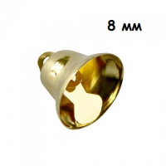 | ВА-00015783 | 26.00 |  |  | Изображение
 | Колокольчик 8 мм (св.золото), упак. 20 шт. |  |  |  | 26.00 | упак | 12 | Изображение
 | Колокольчик 8 мм (серебро), упак.20 шт. | Колокольчик 8 мм (серебро), упак.20 шт. | 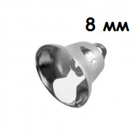 | ВА-00015784 | 26.00 |  |  | Изображение
 | Колокольчик 8 мм (серебро), упак.20 шт. |  |  |  | 26.00 | упак | 30 | Изображение
 | Колокольчик 8 мм (серебро), упак.5 шт. | Колокольчик 8 мм (серебро), упак.5 шт. |  | ДЦ-00005877 | 6.50 |  |  | Изображение
 | Колокольчик 8 мм (серебро), упак.5 шт. |  |  |  | 6.50 | шт | 490 | Изображение
 | Набор стеклян.дис.мал.,5шт красн.оранж. | Набор стеклян.дис.мал.,5шт красн.оранж. | 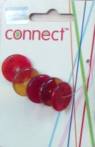 | 85753-PLD | 112.32 |  |  | Изображение
 | Набор стеклян.дис.мал.,5шт красн.оранж. |  |  |  | 112.32 | шт | 1 | Изображение
 | Набор стеклян.дисков мал.,2 шт. син., прозр. | Набор стеклян.дисков мал.,2 шт. син., прозр. | 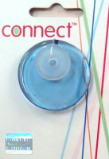 | 85788-PLD | 112.32 |  |  | Изображение
 | Набор стеклян.дисков мал.,2 шт. син., прозр. |  |  |  | 112.32 | шт | 1 | Изображение
 | Набор стеклян.дисков мал.,5шт бирюз. | Набор стеклян.дисков мал.,5шт бирюз. |  | 85795-PLD | 112.32 |  |  | Изображение
 | Набор стеклян.дисков мал.,5шт бирюз. |  |  |  | 112.32 | шт | 1 | Изображение
 | Набор стеклян.колечек разн.разм.,3шт., син.фиолет.,прозр.св.зел. | Набор стеклян.колечек разн.разм.,3шт., син.фиолет.,прозр.св.зел. | 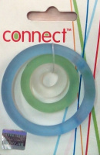 | 85801-PLD | 112.32 |  |  | Изображение
 | Набор стеклян.колечек разн.разм.,3шт., син.фиолет.,прозр.св.зел. |  |  |  | 112.32 | шт | 1 | Изображение
 | Набор стеклян.колечек.,3шт роз.и прозр. | Набор стеклян.колечек.,3шт роз.и прозр. | 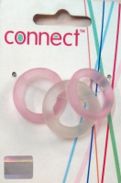 | 85771-PLD | 112.32 |  |  | Изображение
 | Набор стеклян.колечек.,3шт роз.и прозр. |  |  |  | 112.32 | шт | 1 | Изображение
 | Пайетки 1 гр., матовые | Пайетки 1 гр., матовые | 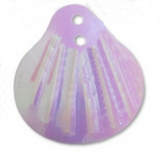 |  | 63.00 |  |  | Изображение
 | Пайетки 1 гр., матовые ("круг" 13 мм, красный) |  | 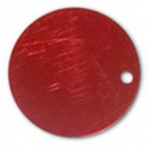 |  | 63.00 | упак | 5 | Изображение
 | Пайетки 1 гр., матовые ("круг" 13 мм, розовый) |  | 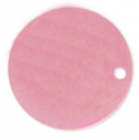 |  | 63.00 | упак | 1 | Изображение
 | Пайетки 1 гр., матовые ("ракушка" 18 х 20 мм, сирень) |  |  |  | 63.00 | упак | 3 | Изображение
 | Пайетки 1 гр., матовые ("ракушка" 18 х 20 мм, черный) |  | 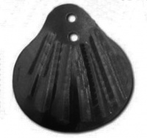 |  | 63.00 | упак | 2 | Изображение
 | Пампушки 50 мм | Пампушки 50 мм | 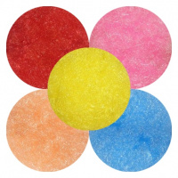 |  | 40.00 |  |  | Изображение
 | Пампушки 50 мм |  |  |  | 40.00 | упак | 11.24 | Изображение
 | Подвеска винтаж "Капелька росы", 5х4 см | Подвеска винтаж "Капелька росы", 5х4 см | 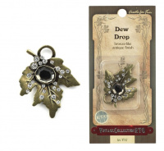 | VT47 | 137.87 |  |  | Изображение
 | Подвеска винтаж "Капелька росы", 5х4 см |  |  |  | 137.87 | шт | 4 | Изображение
 | Подвеска стекло №50, 1,5х1,5 см | Подвеска стекло №50, 1,5х1,5 см | 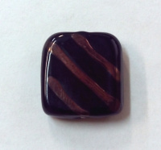 | П-50 | 25.00 |  |  | Изображение
 | Подвеска стекло №50, 1,5х1,5 см |  |  |  | 25.00 | шт | 3 | Изображение
 | Подвеска стекло №52, 2х2 см | Подвеска стекло №52, 2х2 см | 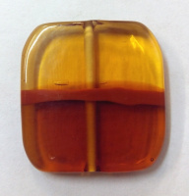 | П-52 | 25.00 |  |  | Изображение
 | Подвеска стекло №52, 2х2 см |  |  |  | 25.00 | шт | 8 | Изображение
 | Подвеска стекло №55, 3,5 см | Подвеска стекло №55, 3,5 см | 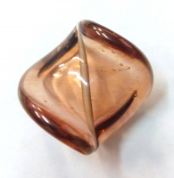 | П-55 | 30.00 |  |  | Изображение
 | Подвеска стекло №55, 3,5 см |  |  |  | 30.00 | шт | 1 | Изображение
 | Подвеска стекло №77, 3 см | Подвеска стекло №77, 3 см | 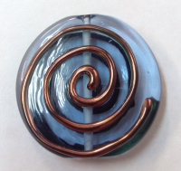 | П-77 | 50.00 |  |  | Изображение
 | Подвеска стекло №77, 3 см |  |  |  | 50.00 | шт | 1 | Изображение
 | Подвеска стекло №78, 3,5 см | Подвеска стекло №78, 3,5 см | 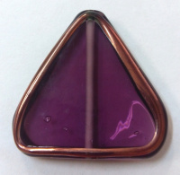 | П-78 | 50.00 |  |  | Изображение
 | Подвеска стекло №78, 3,5 см |  |  |  | 50.00 | шт | 11 | Изображение
 | Подвеска стульчик | Подвеска стульчик | 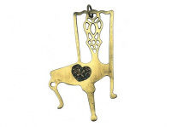 | VT19 | 63.50 |  |  | Изображение
 | Подвеска стульчик |  |  |  | 63.50 | шт | 7 | Изображение
 | Резиновые объемные нашивки на одежду | Резиновые объемные нашивки на одежду | 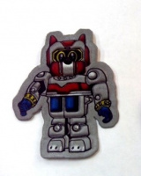 | 5-30 | 15.90 |  |  | Изображение
 | Резиновые объемные нашивки на одежду |  |  |  | 15.90 | упак | 15 | Изображение
 | Розочка 1- 102, 1-137 | Розочка 1- 102, 1-137 | 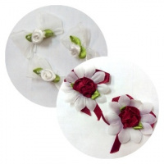 | 2,50 | 13.00 |  |  | Изображение
 | Розочка 1- 102, 1-137 (001) |  | 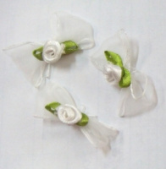 |  | 13.00 | упак | 3 | Изображение
 | Розочка 1- 102, 1-137 (002) |  | 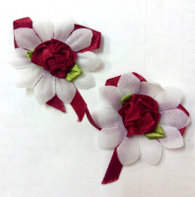 |  | 13.00 | упак | 4 | Изображение
 | Розочка 1- 102, 1-137 (003) |  | 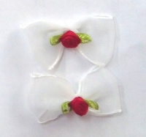 |  | 13.00 | упак | 6.2 | Изображение
 | Розочка 1-20,22,24,25,33,34,47,49,50,58,74 | "Розочка" 1-20,22,24,25,33,34,47,49,50,58,74 (50шт.) | 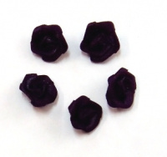 | 1,00 | 1.10 |  |  | Изображение
 | Розочка 1-20,22,24,25,33,34,47,49,50,58,74 |  |  |  | 1.10 | шт | 850 | Изображение
 | Украшение брошь "Роза с тычинками" d=8 см, мешковина | Украшение брошь "Роза с тычинками" d=8 см, мешковина | 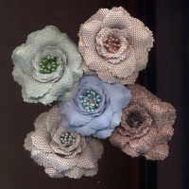 |  | 34.00 |  |  | Изображение
 | Украшение брошь "Роза с тычинками" d=8 см, мешковина |  |  |  | 34.00 | упак | 30.5 | Изображение
 | Украшение брошь "Роза" d=10 см, органза с перьями | Украшение брошь "Роза" d=10 см, органза с перьями | 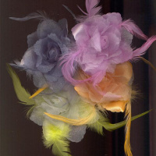 |  | 20.00 |  |  | Изображение
 | Украшение брошь "Роза" d=10 см, органза с перьями |  |  |  | 20.00 | шт | 40 | Изображение
 | Украшение брошь "Роза" d=9 см, текстиль | Украшение брошь "Роза" d=9 см, текстиль | 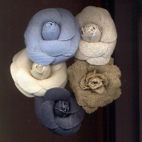 |  | 32.00 |  |  | Изображение
 | Украшение брошь "Роза" d=9 см, текстиль |  |  |  | 32.00 | упак | 0.5 | Изображение
 | Украшение брошь с бисером и пайетками №38 | Украшение брошь с бисером и пайетками №38 | 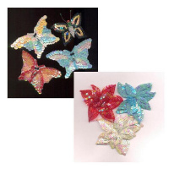 |  | 40.00 |  |  | Изображение
 | Украшение брошь с бисером и пайетками №38 |  |  |  | 40.00 | шт | 195 | Изображение
 | Украшение брошь с бисером и пайетками бол. | Украшение брошь с бисером и пайетками (бол.) | 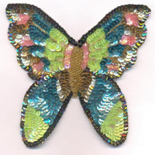 |  | 63.00 |  |  | Изображение
 | Украшение брошь с бисером и пайетками бол. |  |  |  | 63.00 | шт | 12 | Изображение
 | Украшение для одежды | Украшение для одежды | 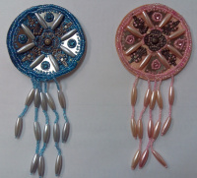 |  | 51.50 |  |  | Изображение
 | Украшение для одежды |  |  |  | 51.50 | шт | 2 | Изображение
 | Украшение НР3403/2 Hobby&Pro 90*40мм, золото | Украшение НР3403/2 Hobby&Pro 90*40мм, золото | 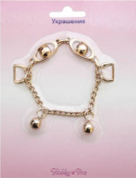 | 498066 | 72.74 |  |  | Изображение
 | Украшение НР3403/2 Hobby&Pro 90*40мм, золото |  |  |  | 72.74 | шт | 3 | Изображение
 | Украшение НР3403/2 Hobby&Pro 90*40мм, никель | Украшение НР3403/2 Hobby&Pro 90*40мм, никель | 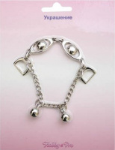 | 498067 | 63.66 |  |  | Изображение
 | Украшение НР3403/2 Hobby&Pro 90*40мм, никель |  |  |  | 63.66 | шт | 2 | Изображение
 | Украшение НР3403/2 Hobby&Pro 90*40мм, чёрный никель | Украшение НР3403/2 Hobby&Pro 90*40мм, чёрный никель | 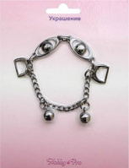 | 498068 | 63.66 |  |  | Изображение
 | Украшение НР3403/2 Hobby&Pro 90*40мм, чёрный никель |  |  |  | 63.66 | шт | 4 | Изображение
 | Этикетка 141AB, упак.10 шт. | Этикетка |  | 141AB | 40.00 |  |  | Изображение
 | Этикетка 141AB, упак.10 шт. |  |  |  | 40.00 | шт | 45 | Изображение
 | Этикетка 197B, упак.10 шт. | Аппликации Этикетка |  | 197B | 40.00 |  |  | Изображение
 | Этикетка 197B, упак.10 шт. |  |  |  | 40.00 | шт | 45 | Изображение
 | Этикетка 197E, упак.10 шт. | Аппликации Этикетка |  | 197E | 40.00 |  |  | Изображение
 | Этикетка 197E, упак.10 шт. |  |  |  | 40.00 | шт | 54 | Изображение

